Название 1-3
Слова для поиска в файле
 | hotkey
 | hotkey

Урок 1 часть 1
Супер-важно!!! Всегда открывай страницу https://developer.mozilla.org/en-US/docs/Web/CSS/border-color при разработке фронта, чтобы правильно подобрать свойства css!

Структура сайта
 |  | 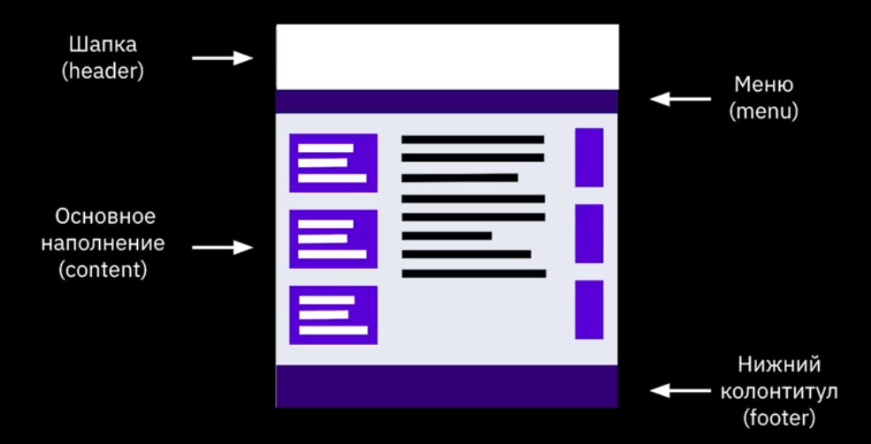
Виды сайтов
 |  | Резиновые – дизайн, в котором ширина столбца/рисунка задана в процентах от текущего разрешения экрана. Фиксированной ширины – дизайн (табличный либо блочный), в котором ширина столбца/рисунка заданы в пикселях, то есть оговорены точно. Адаптивные – дизайн, который подстраивается (адаптируется) под размер экрана, в том числе может происходить перестройка блоков с одного места на другое или их замена блоками, отображаемыми только при определенном разрешении. | 00 19 40
По содержимому
 |  | Статические – содержимое подготавливается заранее и выдается пользователю в том виде, в котором хранится на сервере.
 |  | Динамические – содержимое генерируется при помощи серверных языков программирования
Основные протоколы
 | SSH Websockets | ✔ HTTP (Hypertext Transfer Protocol) ✔ HTTPS (Hypertext Transfer Protocol Secure) ✔ FTP (File Transfer Protocol)
Процесс разработки сайта
 |  | 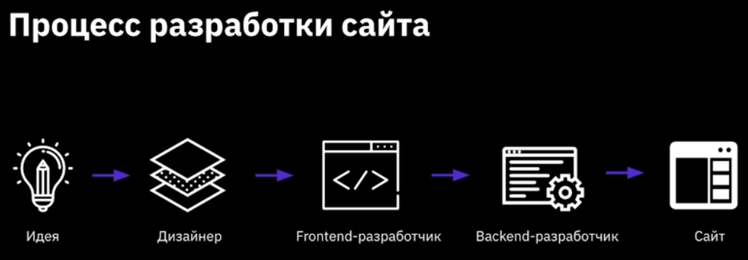

Урок 1 часть 2 |  | Тэги
Парные теги
 |  | <p>Текста параграфа</p>. <b>Жирный текст</b>. <i>Курсивный текст</i>.
Одиночные теги
 |  | 1. <br> – перенос строки (break). 2. <hr> – горизонтальная черта (horizontal rule). | 00 37 00
Атрибуты тегов
 |  | <название_тега атрибут1=“значение_атрибута1”> текст внутри тега </название_тега > | 00 38 31
 | ancore | Пример: <a href=”contacts.html” >Контакты</a> <img src=“book.png” alt=“book” />
Спецсимволы
 |  | 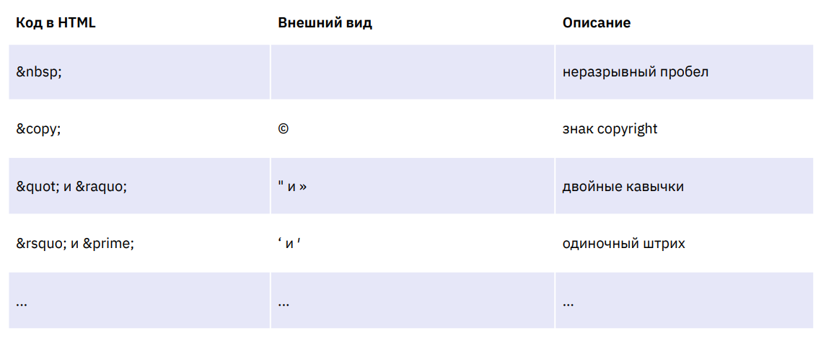 | 00 45 00
Типограф | `https://www.artlebedev.ru/typograf/ | Типограф – это средство онлайн подготовки текста к веб-изданию. Он помогает избежать ручной замены огромного количества текста, расстановки кавычек, неразрывных пробелов, всевозможных символов, которых нет на клавиатуре.
Комментарии
 | c+tab ctrl+/ | <!-- Описание основной части сайта --> <p>Текст основной части сайта</p>
Маркированные списки
 | unordered list | (hotkey - "ul" + tab) <ul> <li>Первый элемент</li> <li>Второй элемент</li> <li>Третий элемент</li> </ul>
Нумерованные списки
 | ordered list | (hotkey - "ol" + tab) <ol> <li>Первый элемент</li> <li>Второй элемент</li> <li>Третий элемент</li> </ol>

Урок 1 часть 3 |  | Гиперссылки
Относительные ссылки |  |  | 00 54 50
 |  | 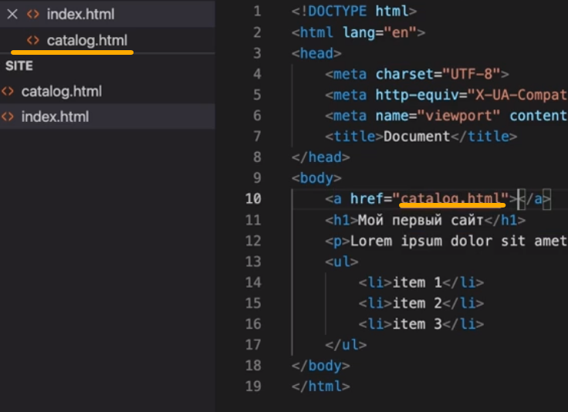 Ссылки на файлы на хосте
Абсолютные ссылки
 |  | 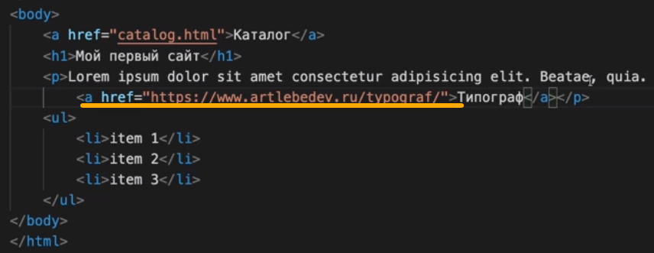 Ссылки в интернете
Якоря в гиперссылках
 |  | Ссылка привязана с определенному элементу на странице. При нажатии экран перемещается к указанном элементу в ссылке <h1 id="top">Голова</h1> <p>...text...</p> <a href="#top">Вверх</a> | 01 09 00
Настройки: Перенос строк в IDE

Урок 1 часть 4 |  | Формат изображений
 |  | Важно! Так как чем меньше весят картинки, тем быстрее грузится сайт | 01 09 50
Формат JPEG
 | Прямоугольное изображение | Плюсы: ✔ Небольшой размер файла ✔ Поддерживает 16 млн цветов ✔ Можно управлять качеством изображения при сохранении (только photoshop, gimp) Минусы: ✔ При сжатии размеров теряется качество ✔ Не поддерживает прозрачность
Формат GIF
 | Анимация | Плюсы: ✔ Поддерживает анимацию ✔ Поддерживает прозрачность ✔ При сжатии не теряет в качестве Минусы: ✔ Количество цветов до 256
PNG-24
 | Прямоугольное изображение с прозрачностью | Плюсы: ✔ При сжатии не теряет в качестве ✔ Использует 16 млн цветов ✔ Плавный переход от прозрачной области к цветной Минусы: ✔ Большой размер файла
SVG
 | Иконки (лого)
Вставка изображения на страницу
 |  | <img src="photo.png" alt="photo> Изображение со ссылкой и заданной шириной

Урок 1 часть 5 |  | Формы и их элементы | 01 18 00
Формы
 |  | Формы Это специальный тэг, который работает с атрибутом type. Его работа осуществляется в проверке соответствия введенных пользователем данных типу тэга input | <form action="#"> Ваше имя <input type="text"><br> Ваш емейл <input type="email"><br> Дата <input type="date"><br> <button type="submit">Отправить</button> </form>
input
 |  | Поле для ввода данных пользователем Имеет атрибут type, который преобразовывает вводимые пользователем данные в определенный тип. Необходимо для проверки ввода пользователя.
 |  | Вариант 1 | Вариант 2
<input type="text" placeholder="Ваше имя"><br> |  | <form action="#"> Ваше имя <input type="text"><br> Ваш емейл <input type="email"><br> Дата <input type="date"><br> <button type="submit">Отправить</button> </form> | <form action="#"> <input type="text" placeholder="Ваше имя"><br> <input type="email" placeholder="Ваш емейл"><br> <input type="date" placeholder="Дата"><br> <button type="submit">Отправить</button> </form>
 |  | Без placeholder | c placeholder

Семинар 1 часть 1 |  | Настройка IDE | 00 07 41
Расширения для vscode
Расширение extension |  | Установка расширений Список расширений рекомендованных к установке 1. Russian Language Pack for Visual Studio Code (русский язык) 2. JS-CSS-HTML Formatter (форматирование кода) Дополнительные расширения, которые устанавливаются по желанию 1. Auto Rename Tag (редактирование открывающегося и закрывающегося тега) 2. CSS Peek (поиск селекторов в css) Настройка редактора кода 1. Перейти в раздел Файл и выбрать Автосохранение файлов 2. Автоформатирование файлов, инструкция на картинке

Урок 2 часть 1 |  | Основы CSS
Синтаксис CSS |  |  | 00 10 10
 |  | Селектор { свойство1: значение1; свойство2: значение2; } | Пример: p { color: green; }
Любой CSS начинаем с обнуления
 |  | * { margin: 0; padding: 0; }
 |  | a { text-decoration: none; //удаляет подчеркивание из тэгов a }
Оформление
 | Вариант 1 | Селектор {свойство1: значение1; свойство2: значение2;}
 | Вариант 2 | Селектор { свойство1: значение1; свойство2: значение2; }
 | Вариант 3 | Селектор { свойство1: значение1; свойство2: значение2; }
Комментарии CSS |  |  | 00 16 00

Подключение CSS |  |  | 00 19 00
Inline-стили | Плюсы | Минусы
Используются там, где невозможно подключить css файл. Например, емейл рассылки. | 1 Можно быстро прописывать стиль для определенного элемента | 1 Необходимо прописывать стили для каждого тега. 2 Сложно редактировать. | <h1 style="color:blueviolet;">Мой второй сайт</h1>
CSS в разделе head | Плюсы | Минусы
 | 1 Можно прописывать стили для нескольких элементов | 1 Необходимо добавлять стили для каждой страницы | <!DOCTYPE html> <html lang="ru"> <head> <meta charset="UTF-8"> <meta name="viewport" content="width=device-width, initial-scale=1.0"> <title>Тестовая страница</title> <style> h2 { color: darkcyan } </style> </head>
Подключение внешнего файла | Плюсы | Минусы
 | 1 Можно применить стили ко всему сайту 2 Удобно редактировать 3 Файл кэшируется
Создание и расположение файла css |  |  | 00 28 00

Подключение внешнего файла | hotkey | Подключение только через тэг head (hotkey - "link:css" + tab) | 00 29 00
 | Важно понимать! На начальном этапе обучения всего лишь один файл стилей для всех страниц! | 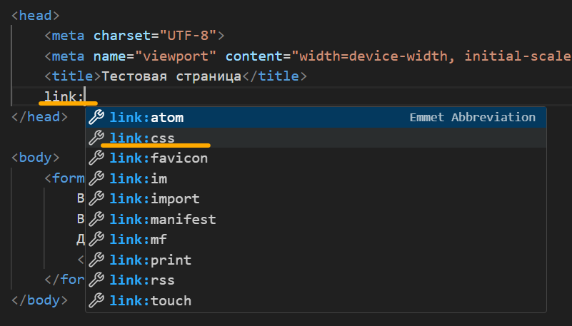

Урок 2 часть 2 |  | Селекторы | 00 30 00
Селекторы |  | Используются для уточнения тэгов, к которым применяется тот или иной стиль.
 |  | 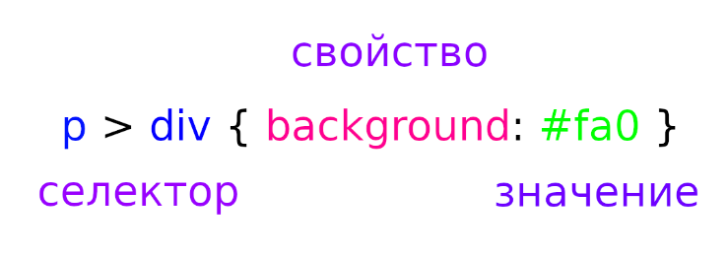
Идентификаторы - id
 |  | Недостаток! Может быть указан только для одного тэга, в одном месте на странице - является уникальным. | Указываются в css через решетку #
 |  | <body> <p id="first">Lorem, ipsum dolor.</p> </body> | #first { background:#ccc; }
Классы - class |  |  | 00 33 27
 |  | (hotkey - "class" + tab) | Указываются в css через точку .
 |  | <body> <h1 class="border">Lorem, ipsum dolor.</h1> <p class="border">Lorem, ipsum dolor.</p> </body> | .border { border: 1px solid black; }
 | `https://tpverstak.ru/common-css-class-names/ Примеры: | class="nav__link" <a class="nav__link" href="…">Главная страница.</p>

Урок 2 часть 3 |  | Основные свойства стилей | 00 37 17
Единицы измерения в CSS для экрана
Относительные - 99% встречаются
 | Важно! Относительные единицы измерения работают относительно экрана пользователя | px – пиксель % – процент em – высота текущего шрифта. Примечание! 1 em = текущий шрифт *1 2 em = текущий шрифт *2 … | % – процент 1 если используем, то сайт становится резиновым, а не адаптивным 2 используются для того, чтобы определенное значение в px разделить на 2 итд
Абсолютные - 1% встречаются
 |  | cm – сантиметр mm – миллиметр in – дюйм pt – пункт ...
Единицы измерения в CSS для цвета |  |  | 00 39 35
 |  | Именованные - red, green, blue ... Функциональные RGB Шестнадцатеричные RGB - #ff0, …

Урок 2 часть 4 |  | Наследование свойств | 01 00 50
Рекомендуется
 |  | (Рекомендуется) В селекторах всегда обращаться по классами, а не по тэгам
Наследование
 |  | Тэги <i><b> внутри тэга <p> наследуют стили
Не все свойства CSS наследуются
 |  | Ссылки <a > внутри тэга <p> не наследуют стили
Вложенность
(не рекомендуется использовать) |  | Вложенность - перечисление тэгов без запятой (не рекомендуется использовать) Ссылки <a > внутри тэга <p> наследуют стили, если указать p a {color: inherit;} | 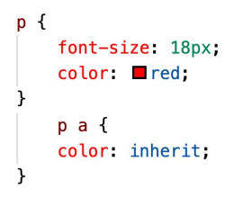

Урок 2 часть 4 |  | Группирование свойств | 01 00 50
Группирование свойств
(не рекомендуется использовать) | 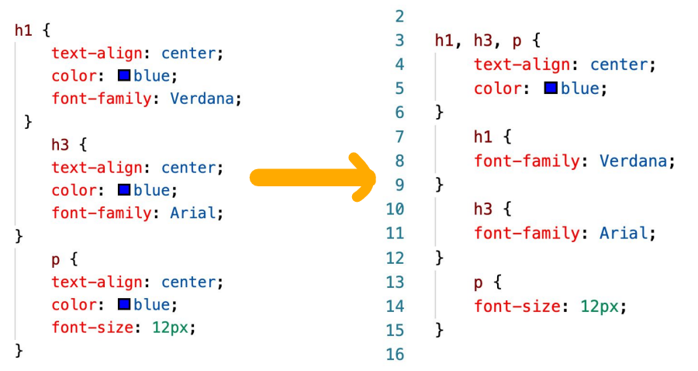 | Группирование - перечисление тэгов через запятую (не рекомендуется использовать) Оптимизирует размер памяти файла css

Урок 2 часть 5 |  | Приоритеты применения стилей | 01 04 05
Каскадирование
(не рекомендуется использовать) |  | Каскадирование применяется тогда, когда одному и тому же элементу пытаются присвоить разные стили. (Закон каскадности) Тот кто ниже, тот и главный В примере справа будет применен красный цвет | 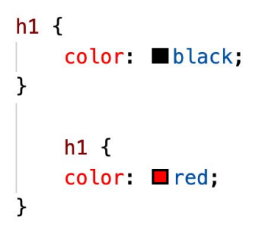
Приоритеты стилей автора
(не рекомендуется использовать) |  | CSS-свойство получает максимальный приоритет в каскаде стилей при добавлении !important. В примере справа будет применен черный цвет | 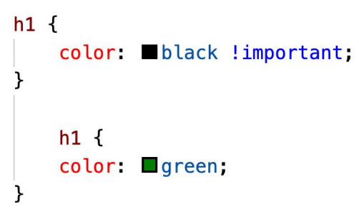
Стиль в теге style
(не рекомендуется использовать) |  | style получает максимальный приоритет в каскаде стилей В примере справа будет применен красный цвет
Приоритеты применения стилей
 | Максимальный приоритет | Уровень приоритета селекторов (имеется в виду вложенность) Чем больше вложенность, тем выше приоритет данного стиля к определенному тэгу
 | Средний приоритет | Стили, заданные в разделе <head> Имеется в виду тэг <style>, а не <link> | <!DOCTYPE html> <html lang="ru"> <head> <meta charset="UTF-8"> <meta name="viewport" content="width=device-width, initial-scale=1.0"> <title>Тестовая страница</title> <style> h2 { color: darkcyan } </style> </head>
 | Средний приоритет | Стили во внешних файлах
 | Минимальный приоритет | Наследуемые стили от предков

Урок 3 часть 1 |  | Работа с макетом и создание блочной структуры
Figma |  | Pixso.net - аналог | 00 22 00
<div><span> |  |  | 00 38 50
 |  | <div>Это блочный элемент</div> <span>Это строчный элемент</span>
Особенности блочных элементов <div>
 |  | 1. Блочные элементы отображаются на веб-странице в виде прямоугольника. 2. Занимают всю доступную ширину. 3. Высота определяется содержимым. 4. Начинаются с новой строки. 5. Допускается вкладывать один блочный элемент внутрь другого. 6. Запрещено добавлять внутрь строчных элементов блочные.
Ускоренное создание структуры <div> | hotkey
 |  | .top>.header+.top__content+.top__logos === <div class="top"> <div class="header"></div> <div class="top__content"></div> <div class="top__logos"></div> </div>
 |  | .item.item$*6 //$ - это enumeration === <div class="top"> <div class="item item1"></div> <div class="item item2"></div> <div class="item item3"></div> <div class="item item4"></div> <div class="item item5"></div> <div class="item item6"></div> </div> | В данном случае в css можно будет отдельно обращаться к item и отдельно к item1,…
Особенности строчных элементов <span>
 |  | 1. Используются для изменения вида текста и логического выделения. 2. Являются частью строки. 3. Ширина равна содержимому плюс значения отступов. 4. Внутрь строчных элементов допустимо помещать текст или другие строчные элементы. 5. Свойства, связанные с размерами, неприменимы. 6. Элементы, идущие подряд, не переносятся на другую строку, располагаются на одной строке
Отладчик браузера |  |  | 00 48 15
Ширина и высота элемента |  |  | 00 55 17
 |  | 1. Содержимое (width, height). 2. Внутренний отступ (padding). 3. Рамка (border). 4. Внешний отступ (margin).
 |  | ✔ margin: 25px 10px; ✔ border: 5px solid black; ✔ padding: 10px; ✔ width: 200px; ✔ height: 100px; | 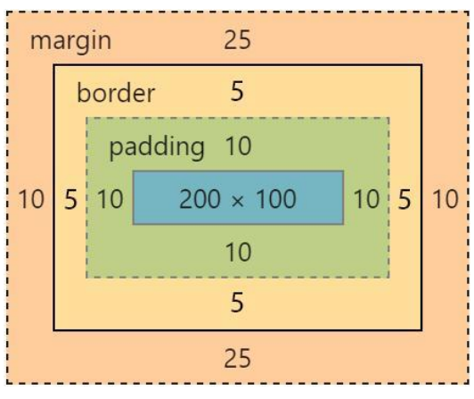

Урок 4 часть 1 |  | Основы позиционирования
Свойство display
 | hotkey
 |  |  | Семинар 00 54 51

Подход к верстке
Супер-важно!!! Всегда открывай страницу https://developer.mozilla.org/en-US/docs/Web/CSS/border-color при разработке фронта, чтобы правильно подобрать свойства css!

Урок 3
Подход к созданию сайтов
 | Шаг 1 | Открываем pixso (figma)
 | Шаг 2 | Создаем index.html
 |  | Указываем <title>SEO & Digital Marketing For Your Website.</title> <link rel="stylesheet" href="styles.css">
 | Шаг 3 | Создаем styles.css
 |  | Указываем * { margin: 0; padding: 0; } a { text-decoration: none; }
 | Шаг 4 | Разбиваем на блоки <div>. Учитываем, что каждый div занимает всю ширину экрана. Поэтому мы делим всю страницу на горизонтальные блоки и создаем divы. Каждому div указываем класс. | 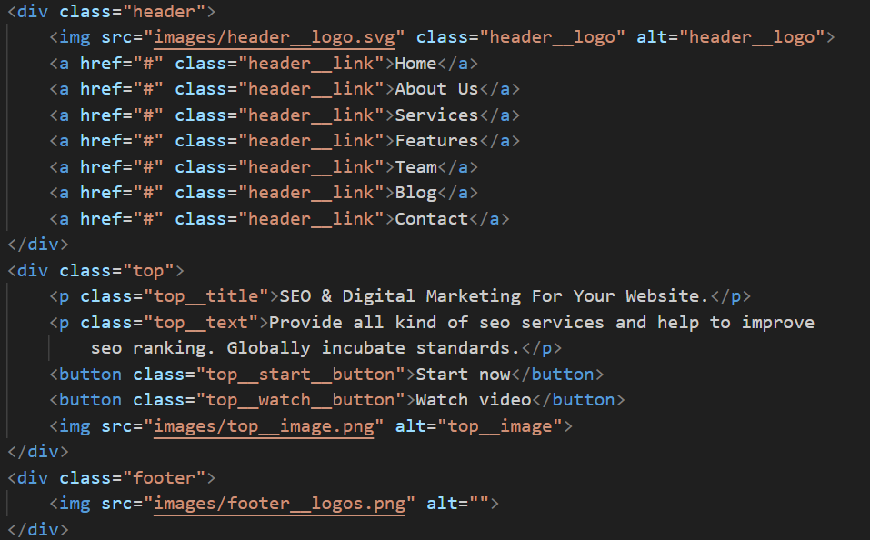
 | Шаг 5 | В styles.css указываем отсутступы. Если header или footer, то чаще с использованием padding. Остальные элементы с использование margin-bottom. Если есть какой-то элемент с классом, который будет часто повторяться на странице, то для такого элемента лучше избегать указание margin, так как он может быть разным в каждом отдельном случае. (лучше в таком случае margin-top указать у соседних элементов, расположенных снизу)
Предварительная вёрстка страницы | Шаг 6 (см вкладки 3 четверть_1_HTML_CSS_свойства 1.xls )
 |  | Создание структуры страницы с использованием блочных лементов <div> итд Указание margin padding итд в css Указание цвета и размера шрифта для каждого текста
Центирование контента страницы | Шаг 7 (см вкладки 3 четверть_1_HTML_CSS_свойства 2.xls )
Способ 1 (устаревающий)
 |  | Создаем <div> c классом .container, в который располагаем все содержимое html страницы | .container { width: 1280 px; margin: 0 auto; }
 |  | 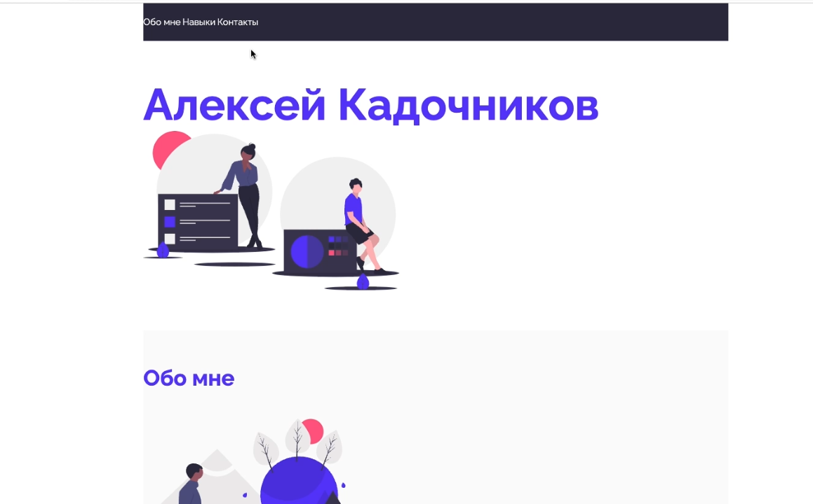 | Очень важно! Margin: auto всегда располагает элемент по центу экрана
Способ 2 (современный)
 |  | Шаг 1 Подключаем в pixso (figma) grid
 |  | 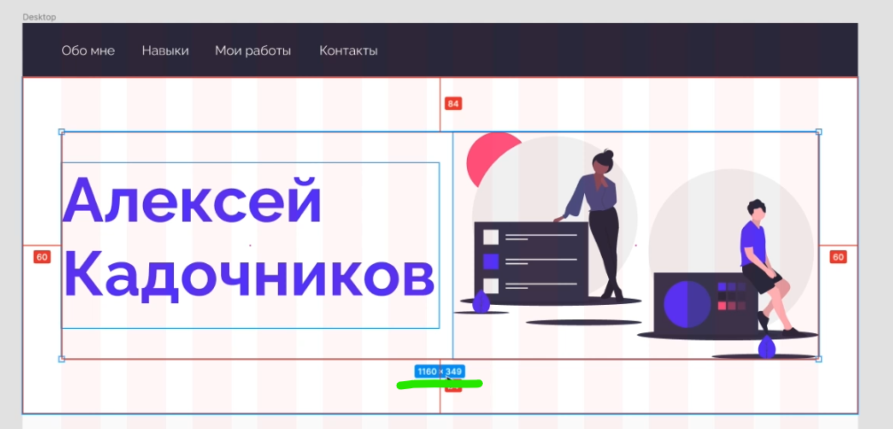 Шаг 2 Определяем ширину сетки. (см на фото ниже)
 |  | Шаг 3 Создаем класс, который мы будем добавлять во все основные (родительские) <div> на странице, чтобы центировать их содержимое. | .center { padding-left: calc(50% - ширина сетки/2 px); padding-right: calc(50% - ширина сетки/2 px); }
Позиционирование элементов на странице | Шаг 8 (см вкладки 3 четверть_1_HTML_CSS_свойства 2.xls )
display: flex/grid … |  | Самый простой способ - использовать отладчик как указано на фото справа Благодаря использованию подсказки можно автоматически указать необходимые свойства, а затем скопировать в css Важно! Свойство gap прописываем самостоятельно | 